Sheet7
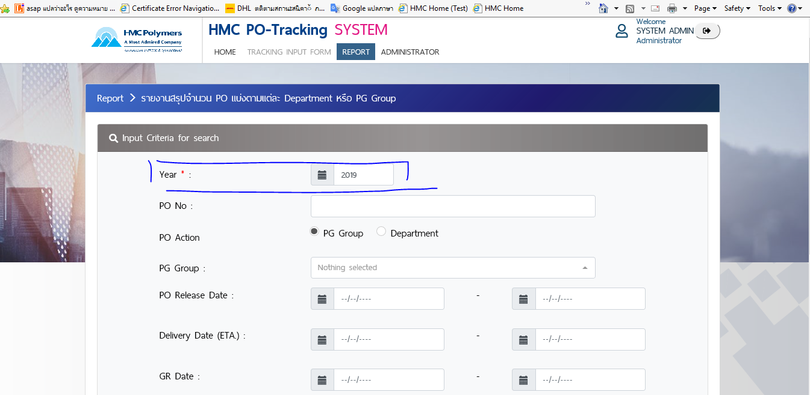

PO Create Date :
เพิ่ม Field ในการ Search PO Create Date

Sheet5
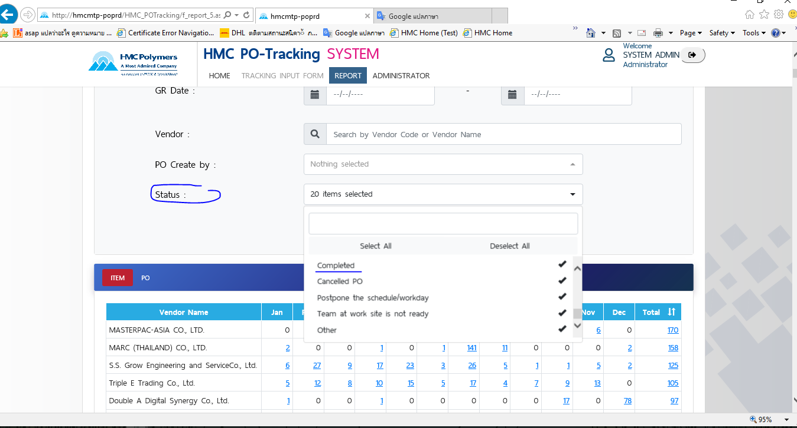

Sheet4
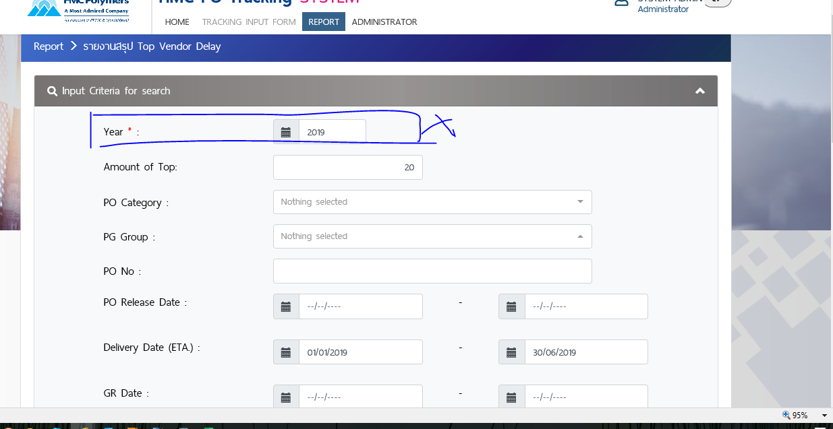

Sheet3
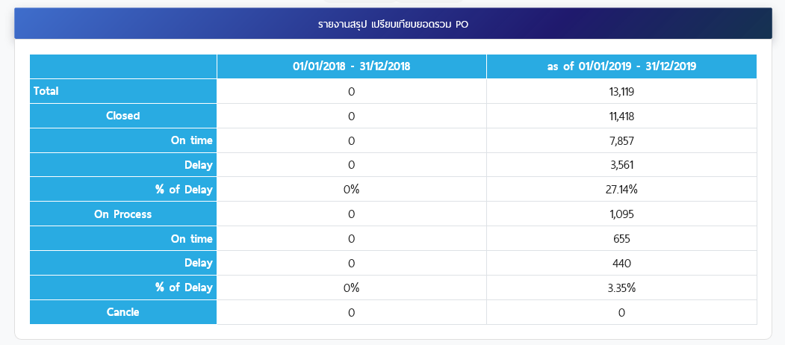

Sheet2
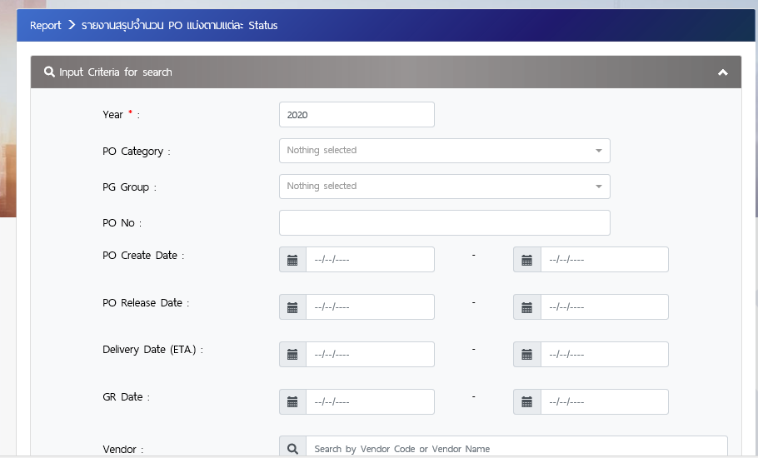
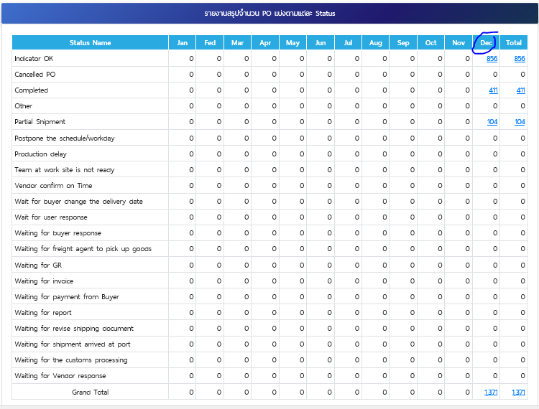

ตัด Field นี้ออกดีไหมคะ เพราะมีช่องให้เลือก date แล้ว

